SOFT CAP 구형 신형
현대화학 SOFT CAP 치수 조견표

무꼭지 TYPE

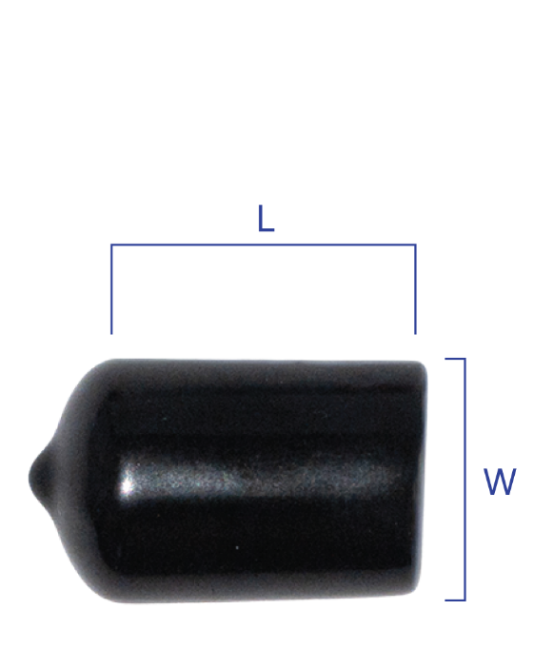
No. | 규격 | 치 수 |  |  | 수 량 |  | 제품 사진
 |  | W(내경) | L | T | PACK | BOX
1 | 4 | Ø4 | 10 | 0.8~1.0 | 5,000 | -
2 | 5 | Ø5 | 10 |  | 5,000 | -
4 | 8 | Ø8 | 10 |  | 3,000 | -
5 | 9 | Ø9 | 10 |  | 3,000 | -
6 | 10 | Ø10 | 10 |  | 2,500 | -
7 | 11 | Ø11 | 12 |  | 2,500 | -
8 | 13 | Ø13 | 12 |  | 2,500 | -
9 | 15 | Ø15 | 15 |  | 2,500 | 20,000
10 | 18 | Ø18 | 15 |  | 2,500 | 20,000
11 | 67 | Ø67 | 30 |  | 200 | 800
12 | 77 | Ø77 | 30 |  | 200 | 800
※ 제품의 길이는 고객의 요구에 맞춰 조절할 수 있습니다

신형 꼭지 TYPE

No. | 규격 | 치 수 |  |  | 수 량 |  | 제품 사진
 |  | W(내경) | L | T | PACK | BOX
1 | JC-4 | Ø18 | 7.5 | 0.8~1.0 | 2,500 | 10,000
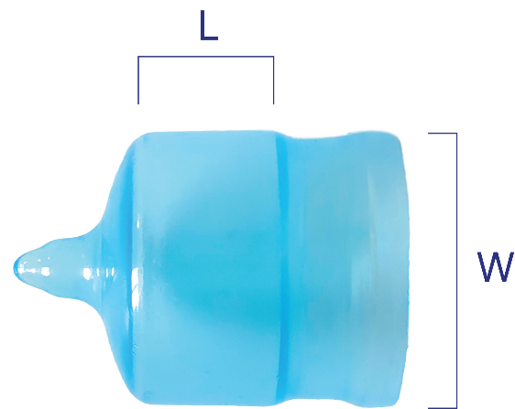
2 | GU-4 | Ø19 | 10 |  | 2,500 | 10,000
3 | JC-6 | Ø20 | 11 |  | 2,000 | 8,000
4 | GU-6 | Ø21 | 12 |  | 2,000 | 8,000
5 | JC-8 | Ø24 | 12.5 |  | 1,500 | 6,000
6 | GU-8 | Ø27 | 15 |  | 1,000 | 5,000
7 | JC-10 | Ø29 | 14.5 |  | 1,000 | 4,000
8 | 31 | Ø31 | 15 |  | 800 | 3,200
9 | GU-12 | Ø36 | 15 |  | 600 | 2,400
10 | GU-16 | Ø43 | 13 |  | 500 | 2,000

